Hoja1
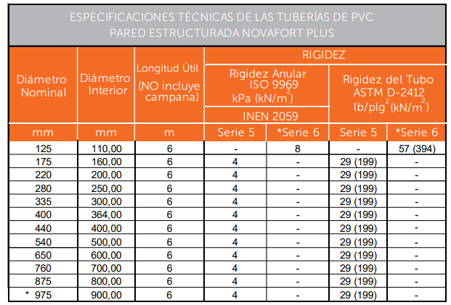
 |  | INHAMI | 106.539 | 0.231 | 0.2386

GEOMETRIA |  |  |  |  |  | AGUAS LLUVIAS |  |  |  |  |  |  |  | q TOTAL de Diseño |  |  |  | DISEÑO DE LA TUBERIA |  |  |  |  |  |  |  |  |  |  | Y/D | Altura
Pozo | Abscisa | X | Y | Longitud (m) | Area parcial (Ha) | Tiempo de concent (min) | Tiempo Flujo L / 60*V | Coef. de | Area Equiv. |  | Periodo de Retorno | I/0.36 | CAUDAL |  | Material | Coef. Rugosi "C" | Diametro Teorico mm | Diametro interno mm |  | Llena |  | DATOS HIDRAULICOS |  |  |  |  |  |  |  | de
 |  |  |  |  |  |  |  | Escurri | Parcial | Acum |  |  | q' |  |  |  |  |  | I | V | Q | q/Q | v/V | v | Salto | Terreno | Proyecto | Corte |  | Lamina
 |  |  |  |  |  |  |  | C | A*C |  |  | L/S/Ha | L/S |  |  |  |  |  | % | m/s | l/s |  |  |  |  |  |  |  |  | de Agua
1 | 0 | 514267.367 | 9965274.5563 |  |  |  |  |  |  |  |  |  |  |  |  |  |  |  |  |  |  |  |  |  |  | 2663 | 2661.200 | 1.800
 |  |  |  | 30.44 | 1.03 | 10.00 | 0.08 | 0.80 | 0.82 | 0.82 | 15 Años | 114.97 | 94.74 | 95.11 | PVC | 0.010 | 165.18 | 300.0 | 13.80 | 6.57 | 464.10 | 0.20 | 0.60 | 3.94 |  |  |  |  | 0.31 | 92.10
2 | 30.44 | 514278.622 | 9965302.8377 |  |  |  |  |  |  |  |  |  |  |  |  |  |  |  |  |  |  |  |  |  |  | 2658.798 | 2656.999 | 1.799
 |  |  |  | 13.68 | 0.49 | 10.08 | 0.04 | 0.50 | 0.25 | 1.07 | 15 Años | 114.76 | 122.68 | 123.23 | PVC | 0.010 | 192.65 | 300.0 | 10.20 | 5.64 | 399.00 | 0.31 | 0.74 | 4.16 |  |  |  |  | 0.38 | 114.30
3 | 44.12 | 514292.191 | 9965304.6141 |  |  |  |  |  |  |  |  |  |  |  |  |  |  |  |  |  |  |  |  |  |  | 2657.39 | 2655.604 | 1.786
 |  |  |  | 16.56 | 0.38 | 10.12 | 0.05 | 0.50 | 0.19 | 1.26 | 15 Años | 114.65 | 144.34 | 144.49 | PVC | 0.010 | 204.49 | 300.0 | 10.20 | 5.64 | 399.00 | 0.36 | 0.77 | 4.33 |  |  |  |  | 0.42 | 124.80
4 | 60.68 | 514295.675 | 9965320.8047 |  |  |  |  |  |  |  |  |  |  |  |  |  |  |  |  |  |  |  |  |  |  | 2656.125 | 2653.915 | 2.210
 |  |  |  | 61.01 | 0.46 | 10.17 | 0.25 | 0.50 | 0.23 | 1.49 | 15 Años | 114.52 | 170.52 | 170.73 | PVC | 0.010 | 246.13 | 300.0 | 5.30 | 4.07 | 287.62 | 0.59 | 0.90 | 3.66 |  |  |  |  | 0.55 | 166.35
5 | 121.69 | 514337.416 | 9965365.292 |  |  |  |  |  |  |  |  |  |  |  |  |  |  |  |  |  |  |  |  |  |  | 2652.759 | 2650.681 | 2.078
 |  |  |  | 50.00 | 1.36 | 10.42 | 0.20 | 0.50 | 0.68 | 2.17 | 15 Años | 113.86 | 246.95 | 247.46 | PVC | 0.010 | 282.89 | 300.0 | 5.30 | 4.07 | 287.62 | 0.86 | 1.01 | 4.10 |  |  |  |  | 0.71 | 214.35
6 | 171.69 | 514384.415 | 9965382.3551 |  |  |  |  |  |  |  |  |  |  |  |  |  |  |  |  |  |  |  |  |  |  | 2649.887 | 2648.031 | 1.856
 |  |  |  | 50.00 | 1.43 | 10.62 | 0.18 | 0.50 | 0.72 | 2.88 | 15 Años | 113.33 | 326.84 | 327.37 | PVC | 0.010 | 314.19 | 364.0 | 5.30 | 4.63 | 481.99 | 0.68 | 0.94 | 4.33 |  |  |  |  | 0.60 | 219.86
7 | 221.69 | 514431.413 | 9965399.4182 |  |  |  |  |  |  |  |  |  |  |  |  |  |  |  |  |  |  |  |  |  |  | 2647.087 | 2645.381 | 1.706
 |  |  |  | 50.00 | 2.22 | 10.80 | 0.18 | 0.50 | 1.11 | 3.99 | 15 Años | 112.88 | 450.82 | 451.61 | PVC | 0.010 | 354.48 | 364.0 | 5.30 | 4.63 | 481.99 | 0.94 | 1.03 | 4.76 |  |  |  |  | 0.77 | 279.55
8 | 271.69 | 514478.412 | 9965416.4812 |  |  |  |  |  |  |  |  |  |  |  |  |  |  |  |  |  |  |  |  |  |  | 2644.496 | 2642.731 | 1.765
 |  |  |  | 23.65 | 1.40 | 10.98 | 0.08 | 0.50 | 0.70 | 4.69 | 15 Años | 112.43 | 527.53 | 528.02 | PVC | 0.010 | 361.77 | 364.0 | 6.50 | 5.13 | 533.77 | 0.99 | 1.04 | 5.32 |  |  |  |  | 0.81 | 294.84
9 | 295.34 | 514500.640 | 9965424.5515 |  |  |  |  |  |  |  |  |  |  |  |  |  |  |  |  |  |  |  |  |  |  | 2644.001 | 2641.194 | 2.807
 |  |  |  | 16.21 | 0.00 | 11.06 | 0.05 | 0.50 | 0.00 | 4.69 | 15 Años | 112.24 | 526.71 | 526.72 | PVC | 0.010 | 361.43 | 364.0 | 6.50 | 5.13 | 533.77 | 0.99 | 1.04 | 5.32 |  |  |  |  | 0.81 | 293.93
10 | 311.55 | 514512.882 | 9965413.9235 |  |  |  |  |  |  |  |  |  |  |  |  |  |  |  |  |  |  |  |  |  |  | 2641.94 | 2640.140 | 1.800
 |  |  |  | 19.57 | 0.66 | 11.11 | 0.09 | 0.50 | 0.33 | 5.02 | 15 Años | 112.12 | 563.11 | 563.35 | PVC | 0.010 | 462.33 | 500.0 | 2.00 | 3.52 | 691.08 | 0.82 | 0.99 | 3.48 |  |  |  |  | 0.69 | 343.00
11 | 331.12 | 514528.165 | 9965401.6926 |  |  |  |  |  |  |  |  |  |  |  |  |  |  |  |  |  |  |  |  |  |  | 2642.711 | 2639.749 | 2.962

